エグゼクティブサマリー
AKKODiSマーケティングポータル リニューアル提案 | エグゼクティブサマリー |  |  |  |  |  |  |  | 社外秘 2/8

1. 現状課題 22件の内訳（docs/01_current-site-analysis.md）

区分 |  | ページ／範囲 |  | 件数 | 課題ID
T |  | トップ（ホーム） |  | 4 | T-1〜T-4
B |  | ブランドライブラリ（最重要） |  | 7 | B-1〜B-7
C |  | クライアント向け |  | 3 | C-1〜C-3
CA |  | キャンディデート向け |  | 2 | CA-1〜CA-2
P |  | グローバルブランドパートナーシップ |  | 2 | P-1〜P-2
G |  | 全ページ横断 |  | 4 | G-1〜G-4
合計 |  |  |  | 22

2. 最重要課題トップ3（docs/01 §4-1・優先着手）
B-1 |  | ブランドライブラリの情報過多・ページ内ナビ欠如 インパクト高／コスト中〜高。直近30日で最も使われる実働ページ（一意閲覧者319名）かつユーザー指摘「ガイドラインが増えてわかりにくい」に完全一致。改善効果が最も広く届く。
G-2 |  | ポータル内の検索性の弱さ インパクト高／コスト中〜高。「見つからない→メール検索」という核心症状の根本原因。AI-2（マーケ特化AIアシスタント）導入の主戦場。
CA-1 |  | 資料が「各チームに直接連絡」で完結し入手不可 インパクト高／コスト低。ユーザー指摘「見つからずメール検索」をportal側が誘発している典型例（社長確認の結果、現行踏襲を採用＝v3以降）。

3. 改善方針
・全22課題を SharePoint 標準web part（クイックリンク／テキスト／Call to action／埋め込み 等）で実装し、追加ライセンス無しで実現できる範囲（L1）を中心に構築する。
・AI-1（ブランドセルフチェッカー：Copilot Studio）／AI-2（マーケ特化AIアシスタント：SharePoint agent）の実装をマスト要件とする（社長指示・クイックウィンの段階投入は行わない）。
・全課題＋AI-1,2を1つのリリースとして同日カットオーバー公開する（F0〜F4のフェーズ計画。詳細は「フェーズ計画」シート）。
・AI-1,2実装の前提となる M365 Copilot／Copilot Studio のライセンス・管理者許可の確認（F0：テナント・ライセンス棚卸し）が最大のクリティカルパス。

4. 全体像（ToBe WF v5・5ページ）

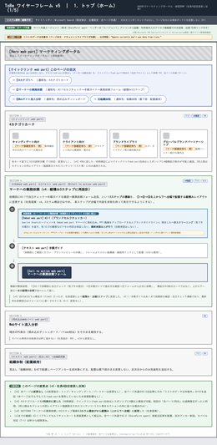
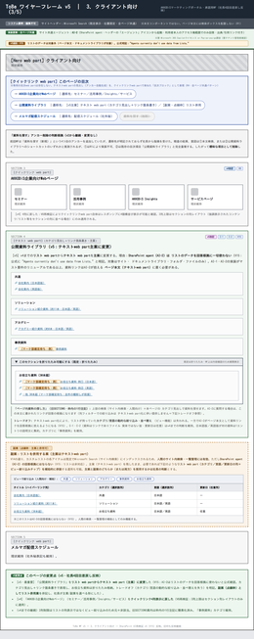
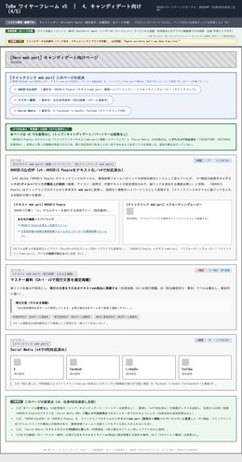
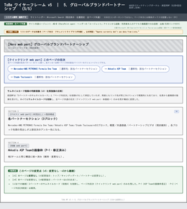

 | ① トップ |  | ② ブランドライブラリ | ③ クライアント向け |  | ④ キャンディデート向け | ⑤ パートナーシップ

※各ページの大判AsIs／ToBe・課題対応の詳細は「課題・改善内容」シートを参照。

課題・改善内容
AKKODiSマーケティングポータル リニューアル提案 | 課題・改善内容（ページ別 AsIs → ToBe） |  |  |  |  |  | 社外秘 3/8

各ページ、左に AsIs（現状・注釈付き実スクショ／materials/screenshots より）、右に ToBe（改善後・ToBe_WF_v5_承認用.pdf より）を大判で並べています。画像内の番号バッジは docs/01_current-site-analysis.md の課題IDに対応します（凡例は各AsIs画像下部）。

1. トップ（ホーム） ｜ 対象課題: T-1〜T-4
 | AsIs（現状・注釈付き実スクショ） |  |  | ToBe（改善後・ワイヤーフレーム v5 承認版）
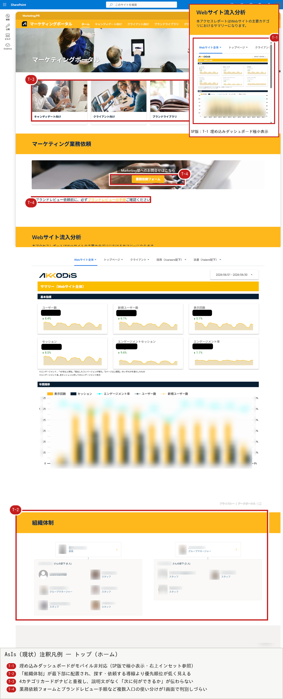
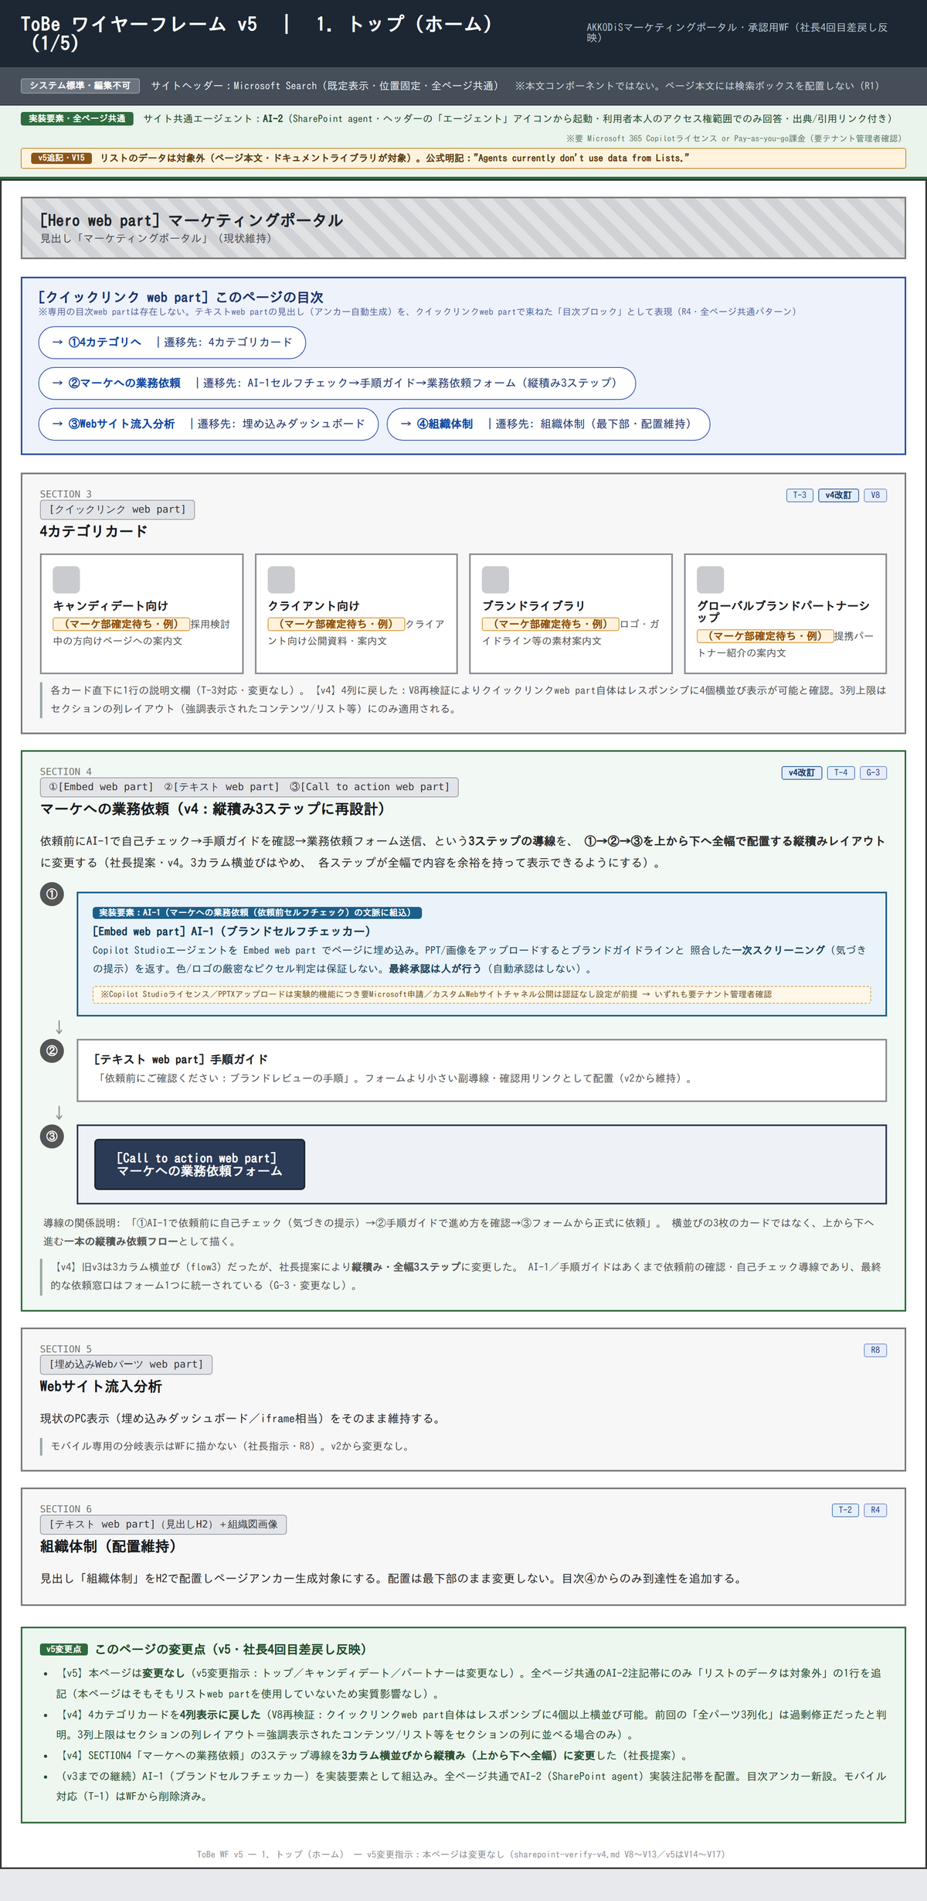

 | 課題ID | 課題（AsIs） | 改善内容（ToBe） |  | 期待効果
 | T-1 | 埋め込みダッシュボードがモバイル非対応。SP版では極小枠＋横スクロールで指標・グラフが実質判読不能。 | 社長指示によりモバイル対応は今回のWFスコープ外。PC表示を現状維持し、SP分岐表示はWFに描かない（sharepoint-verify-v3 R8）。 |  | リニューアルのスコープを明確化。モバイル対応の要否は次フェーズの経営判断として持ち越す（対応漏れではなく意図的な保留）。
 | T-2 | 「組織体制」が最下部に配置され、来訪者が最初に求める「探す・依頼する」導線より下位に沈む。 | 配置は最下部のまま変更しない（重要度は現状どおり低）。冒頭の目次（クイックリンク）から④組織体制へのジャンプ導線のみ追加。 |  | 配置変更のコストをかけずに、目次からワンクリックで到達できるようにし、発見性を最小コストで改善。
 | T-3 | 4カテゴリカードとグローバルナビが完全重複。カードに説明文がなく「次に何ができるか」が伝わらない。 | 各カード直下に1行の説明文欄を追加（クイックリンク web part・4列表示。v4でV8再検証により4列に復帰）。 |  | クリック前にカードの行き先内容が把握でき、期待値形成ができる。（文言はマーケ部確定待ち）
 | T-4 | 「業務依頼フォーム」「ブランドレビューの手順」など複数の入口が並び、使い分けが1画面で判別しづらい。 | 「①AI-1セルフチェック→②手順ガイド→③業務依頼フォーム」を上から下へ全幅で並べる縦積み3ステップ導線に再設計（v4・社長提案）。窓口はフォーム1つに統一。 |  | 依頼前にAI-1で気づきを得たうえで正しい手順に沿って依頼でき、ブランドレビューの差戻し率低減が期待できる。

2. ブランドライブラリ（最重要） ｜ 対象課題: B-1〜B-7
 | AsIs（現状・注釈付き実スクショ） |  |  | ToBe（改善後・ワイヤーフレーム v5 承認版）

 | 課題ID | 課題（AsIs） | 改善内容（ToBe） |  | 期待効果
 | B-1 | 情報過多・深いネスト・ページ内ナビ（目次/アンカー）欠如。1ページに全ガイドライン・全手続きを積層し目的の情報に辿り着けない。 | 冒頭にクイックリンクによる目次を新設。ガイドラインライブラリはセクションの「折りたたみ可能にする」機能で格納（既定：折りたたみ）。 |  | 直近30日で最も利用されるページ（一意閲覧者319名）の探索コストを削減。ユーザー指摘「わかりにくい」の直接的解消。
 | B-2 | ガイドライン約10本がフラットに列挙。粒度・目的（ロゴ／写真／動画／文字表記／AI画像 等）で束ねられていない。 | 目的軸4カテゴリ（全社ブランド規定／制作物別／表記・用語／Akkodis Intelligence）のテキストweb partに再構成（新規ライブラリは作らず既存資料へのリンクを整理）。 |  | 目的別に探せるようになり、10本を都度スキャンする負担を解消。
 | B-3 | ロゴ掲載フローがフォーム→Teams→Salesforceをまたぐ6ステップを長文で説明。手続き型コンテンツをテキストのみで表現し実行負荷が高い。 | ①先方ロゴ掲載／②自社ロゴ提供の2ケースを2カラムセクションで並置し番号付きリストで手順を整理。各カラム末尾に同意書テンプレへの直リンク。AI-1セルフチェック導線を冒頭に組込み。 |  | 手続きの見通しが良くなり実行負荷を軽減。AI-1の事前セルフチェックにより申請差戻しの減少が期待できる。
 | B-4 | 資料の命名規則が不統一（Akkodis/AKKODiSの表記ゆれ、版・言語・形式の混在）。一覧の走査性を下げる。 | 表示名・メタデータをAKKODiS表記に統一する運用ルールを明記（列設計）。 |  | 一覧の走査性が向上し、表記ブレによる混乱・誤選択を防止。
 | B-5 | ラベルのないアイコンカード3枚。アフォーダンス不明（リンク先・機能が伝わらない）。 | 「アイコン」セクションを新設。実際はページ内アンカーリンクのカードであった（前回スクショが見切れて誤認）ため、既存素材へのラベル付きリンクとして整理。 |  | カードの用途が明確になり、誤操作・迷いを防止。
 | B-6 | 冒頭見出しの黄色マーカーが不統一（帯見出しとの二重表現）。編集途中のハイライトが残った可能性があり体裁が粗い。 | モダンページのテキストハイライト色は自由指定不可（固定パレットのみ）と判明したため黄色マーカーを廃止し、注意喚起は「セクション背景色」に統一。 |  | ページ全体の視覚言語が統一され、体裁の粗さが解消。全ページ共通のトーンに揃う。
 | B-7 | SP版が極端に長尺（1万px超）。モバイルでの回遊が困難。 | B-1〜B-6の再構成（目次新設・折りたたみ格納・4カテゴリ整理）によりページの実効的な情報量・全長を圧縮。抜本的なモバイル専用最適化は次フェーズで検討。 |  | 情報整理により結果的にSP版の実効的な長さも縮小。抜本対応（レイアウト分割等）は次フェーズに引き継ぐ。

3. クライアント向け ｜ 対象課題: C-1〜C-3
 | AsIs（現状・注釈付き実スクショ） |  |  | ToBe（改善後・ワイヤーフレーム v5 承認版）
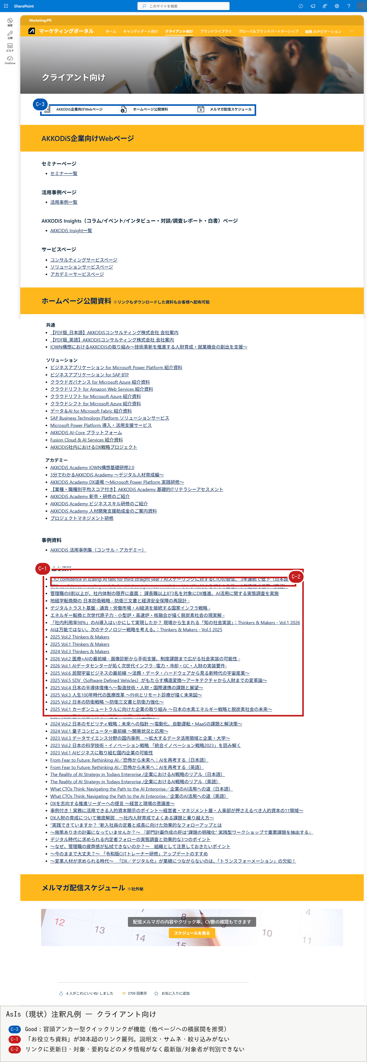
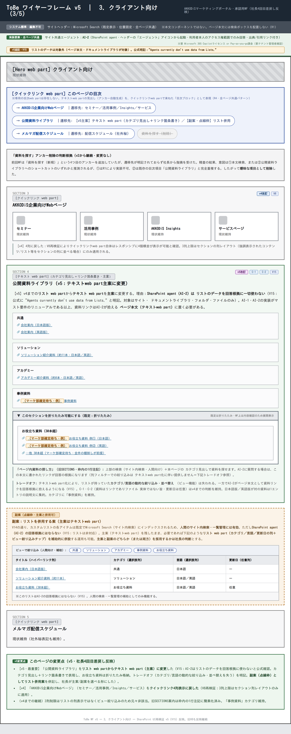

 | 課題ID | 課題（AsIs） | 改善内容（ToBe） |  | 期待効果
 | C-3 | （Good）冒頭のアンカー型クイックリンク3件が機能し他ページより回遊配慮がある一方、この良い部分が他ページに横展開されていない。 | クライアントページの「冒頭に目次（クイックリンク）を置く」パターンを全ページ共通テンプレートとして横展開（横断課題G-1として全ページに適用）。 |  | ページ間で「探し方」を学び直す必要がなくなり、サイト全体の回遊性が向上。
 | C-1 | 「お役立ち資料」が30本超のリンク羅列。説明文・サムネ・絞り込みがなく目的資料の発見コストが高い。 | 「公開資料ライブラリ」をテキストweb part（主案）でカテゴリ見出し＋リンク箇条書きに再構成し、30本超はセクション折りたたみで格納。副案としてリスト併用（絞り込み優先）も点線で併記。 |  | 主案採用でAI-2（生成AI）が資料リンクを回答根拠にできる。副案採用ならカテゴリ/言語での絞り込み・並べ替えが可能（トレードオフは「クライアント資料の2案比較」シート参照）。
 | C-2 | リンクに更新日・対象・要約などのメタ情報がなく、最新版か・誰向けかが判別できない。 | 更新日は「日付を出せない資料がある」事情を尊重し任意項目のまま維持しつつ、テキストパーツ内の見出し・カテゴリ分類で対象を明確化。 |  | 全件必須化を強制せず現実的な運用を維持しながら、カテゴリ単位での対象・種別の視認性を確保。

4. キャンディデート向け ｜ 対象課題: CA-1〜CA-2
 | AsIs（現状・注釈付き実スクショ） |  |  | ToBe（改善後・ワイヤーフレーム v5 承認版）
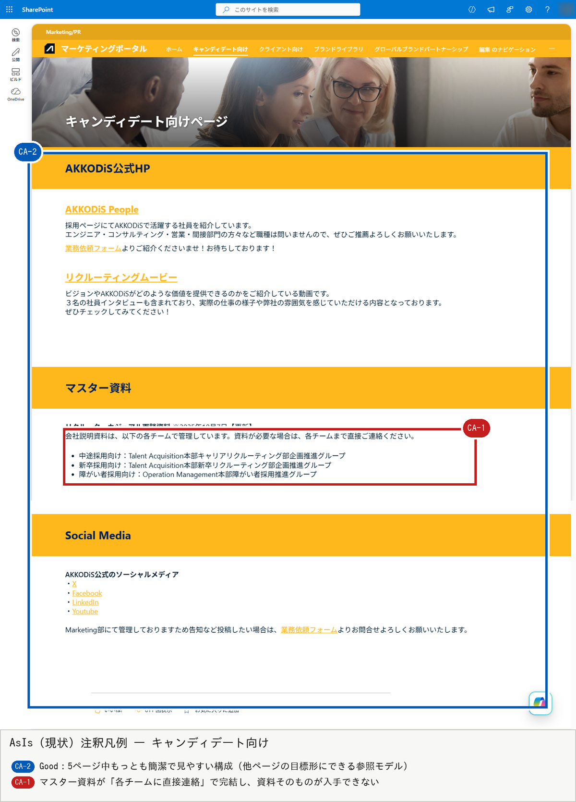
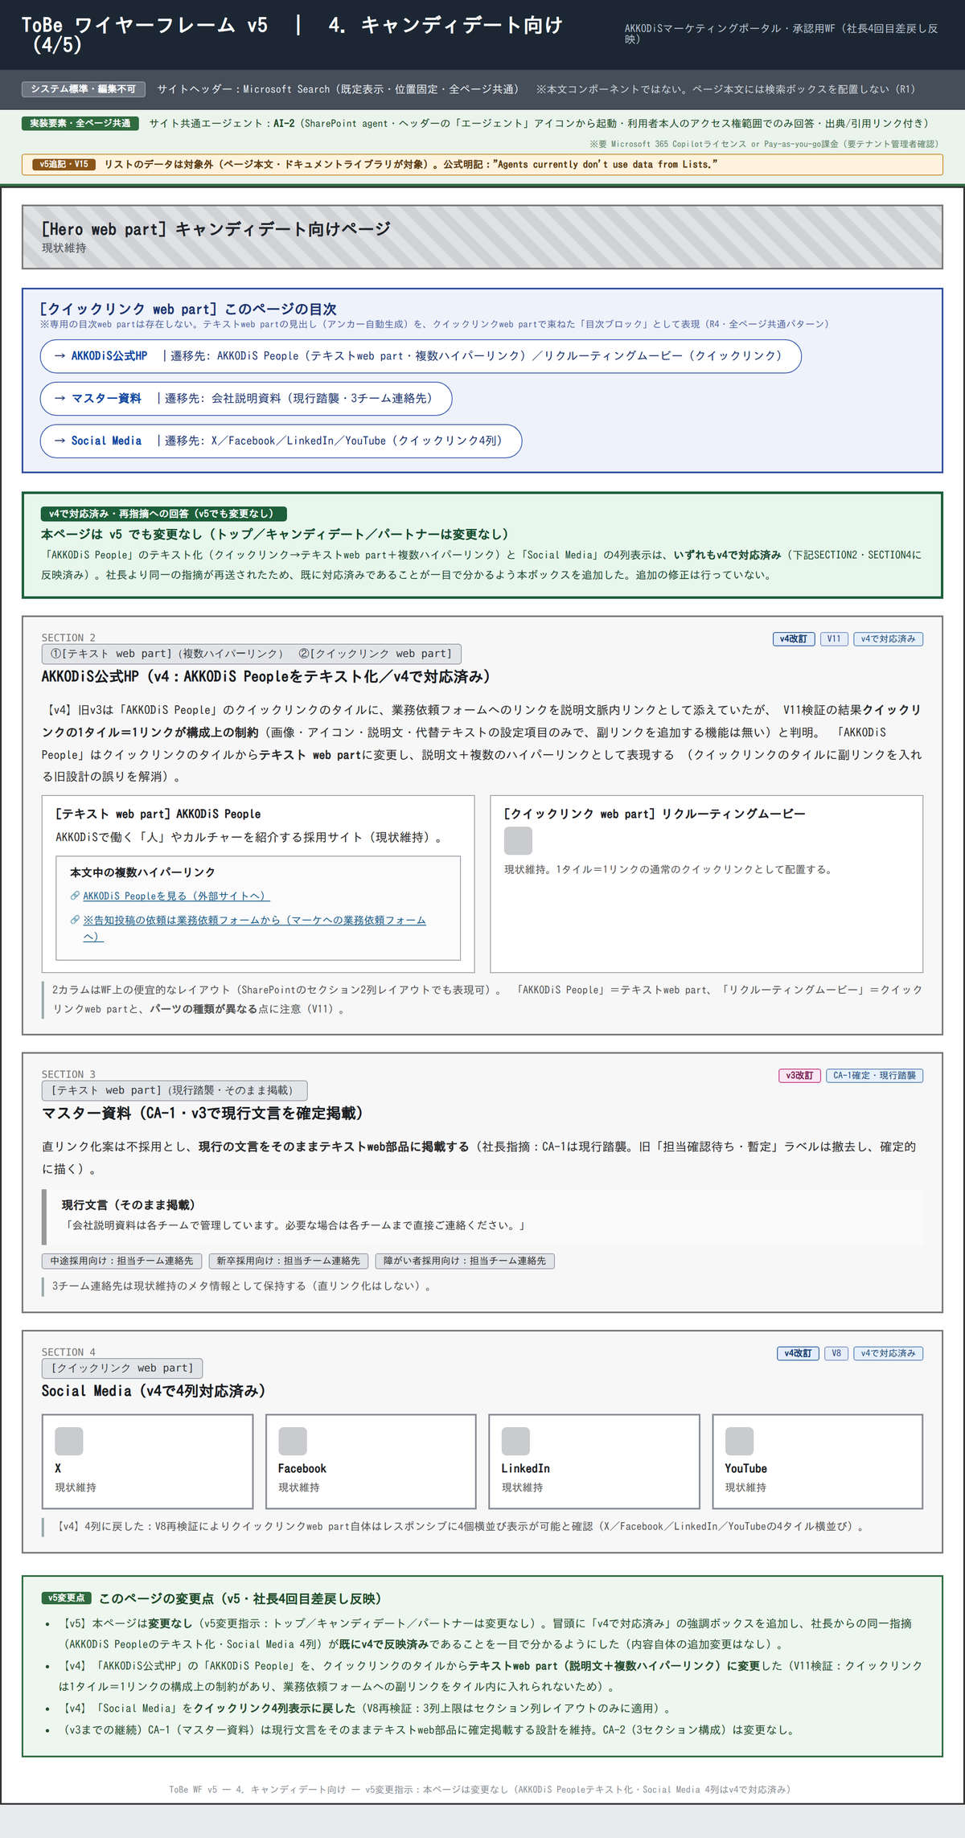

 | 課題ID | 課題（AsIs） | 改善内容（ToBe） |  | 期待効果
 | CA-2 | （Good）5ページ中もっとも簡潔で見やすい構成（AKKODiS公式HP／マスター資料／Social Mediaの3セクション）。 | 他ページ再設計の参照モデルとしてこの3構成を踏襲。Social Mediaはクイックリンク4列、AKKODiS Peopleはテキストweb partに変更（v4で対応済み）。 |  | 改修コストを抑えつつ、他ページとの体験の一貫性を確保する参照モデルとして機能する。
 | CA-1 | マスター資料が「各チームに直接連絡してください」で完結し、資料そのものが入手できない。ユーザー指摘「メール検索」を誘発する典型例。 | 社長が担当者に理由を確認中の結果を踏まえ、現行の文言（各チーム連絡先）をテキストweb partでそのまま維持する設計を採用（保留＝現行踏襲。理由がある可能性を尊重し直リンク化しない）。 |  | 確認結果に基づく意図的な現状維持。直リンク化が可能と判明した場合は再設計の余地を残す（確定案ではなく暫定案）。

5. グローバルブランドパートナーシップ ｜ 対象課題: P-1〜P-2
 | AsIs（現状・注釈付き実スクショ） |  |  | ToBe（改善後・ワイヤーフレーム v5 承認版）
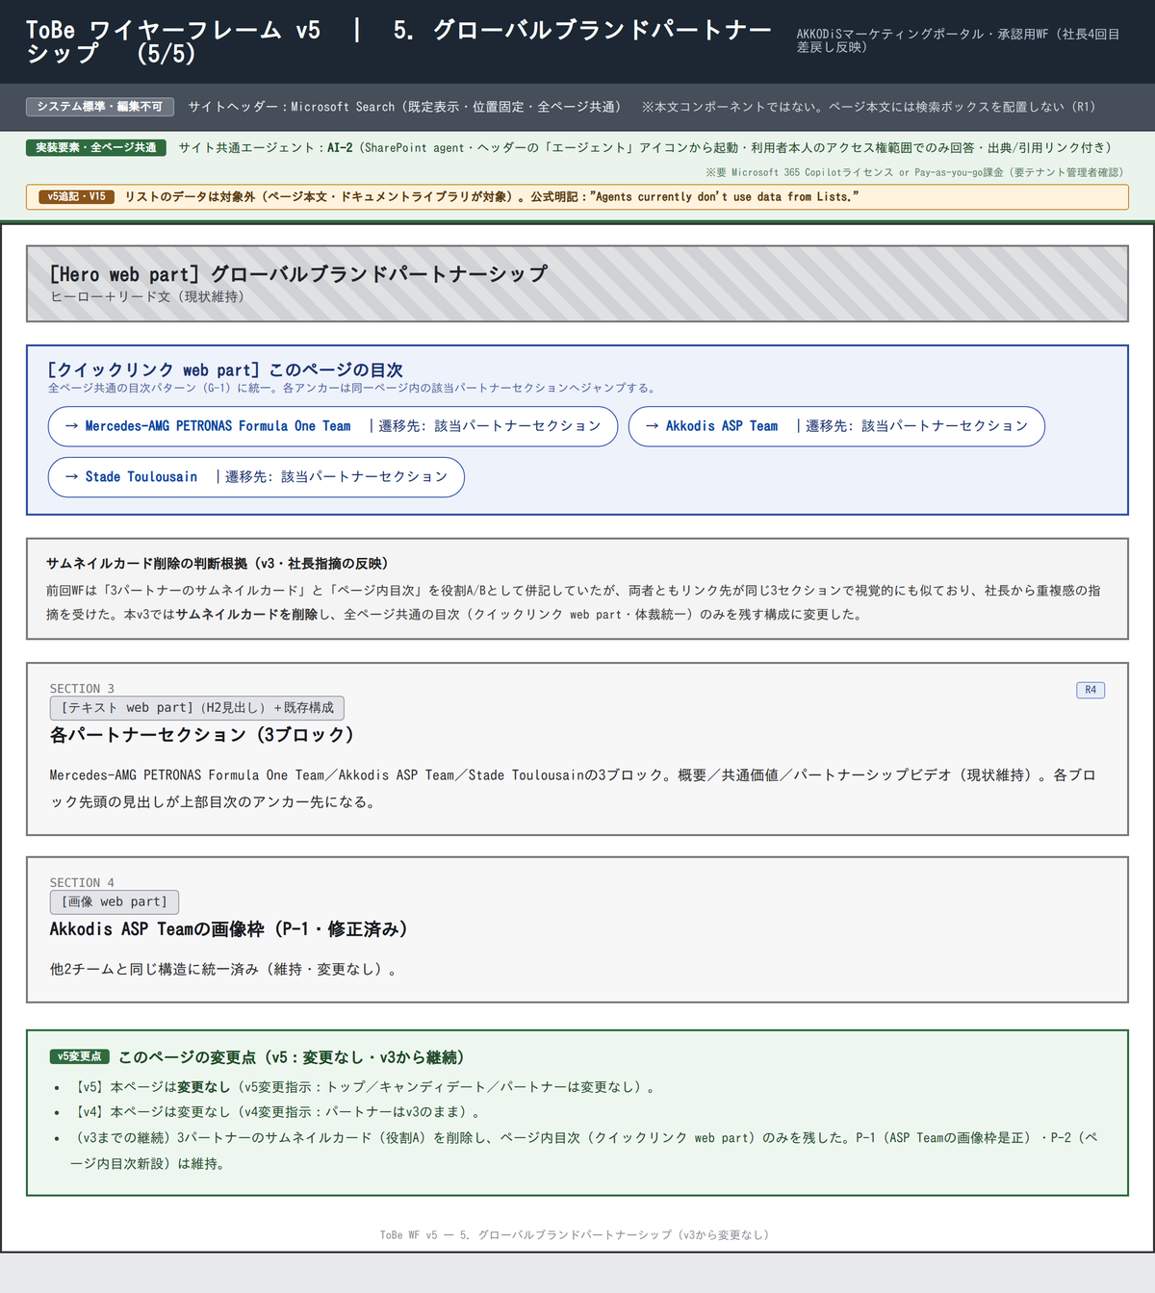

 | 課題ID | 課題（AsIs） | 改善内容（ToBe） |  | 期待効果
 | P-1 | Akkodis ASP Teamのみ余分な（壊れた）画像枠がプレースホルダー表示。他2チームには存在しない画像枠が体裁を崩している（要現物確認）。 | 画像枠の是正（差し替えまたは除去）。低コスト・即効性のクイックウィン。実装フェーズで現物確認のうえ対応。 |  | 3パートナーの体裁が揃い、プロフェッショナルな見た目を回復する。
 | P-2 | 長尺だがページ内ナビがない。クライアントページのアンカー導線と不統一。 | ページ内目次（クイックリンク web part）を新設。3パートナーのサムネイルカードは目次と役割が重複するため削除し、目次に一本化。 |  | クライアントページと同様の回遊導線を確保し、横断課題G-1（ページ間の構成不統一）の解消に寄与。

